局内主动技能类型控制表
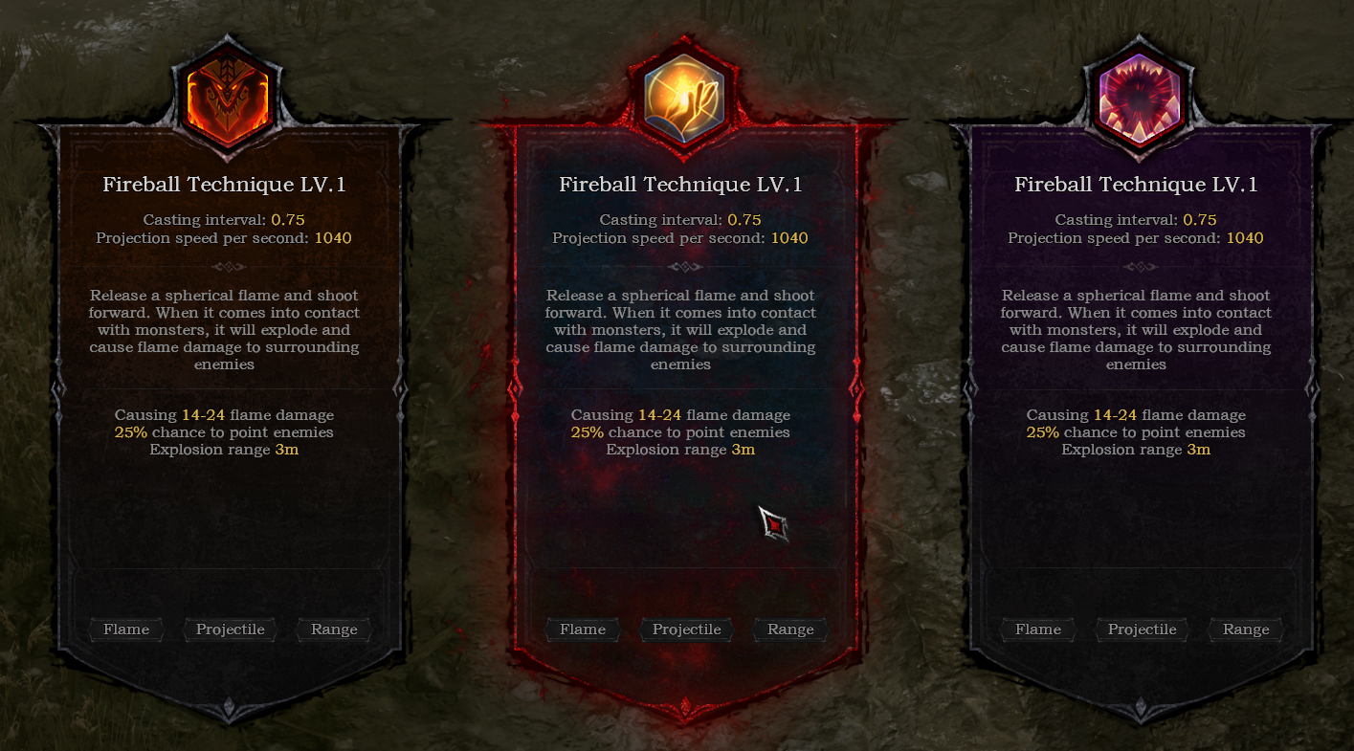
导出为inside_skill_control.xml

 | 流水号 | 技能类型 2-核心 3-冲刺 | 当前技能数量 （核心技能） | 出新技能权重 | 出技能升级（已有技能）权重 | 出技能BD效果权重
 | id_i | type_i | skill_num_i | newskill_i | skill_levelup_i | skillbd_i
 | 0 | 0 | 0 | 0 | 0 | 0
 | 1 | 2 | 0 | 100 | 20 | 10
 | 2 | 2 | 1 | 60 | 30 | 10
 | 3 | 2 | 2 | 40 | 30 | 20
 | 4 | 2 | 3 | 30 | 40 | 30
 | 5 | 2 | 4 | 10 | 60 | 40

 | 根据技能槽位上的技能数量决定当前的主动随机类型期望

 | 以下三个技能位置，每一个独立读类型权重进行随机

